案子
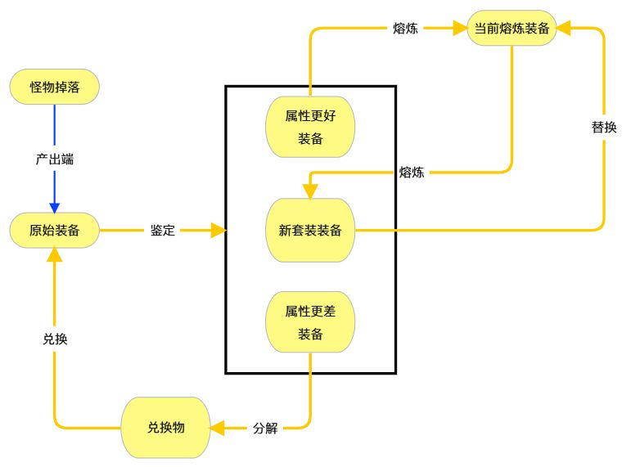
 |  |  |  | 玩法逻辑
玩法逻辑

 |  |  |  | 掉落产出

装备熔炼 |  |  |  |  | 产出途径 | 掉落道具 |  | 打开可随机获得 | 限制 |  | 利剑 | 巨刃 | 阔刀 | 晶锋 |  |  | 词条随机概率可调整
目的：给新人玩家一个可成长的装备 |  |  |  |  | 曲阳之战-炼狱-张梁 | 人公将军-张梁的防具宝匣 | 头盔 | 人公将军·头盔 | 通用 |  | 拳套 | 指环 | 利爪 | 拳刃 |  |  | 基础属性随着新装备推出提升
曲阳之战开启炼狱模式 |  |  |  |  |  |  | 衣服 | 人公将军·衣服 |  |  | 飞针 | 玉翎 | 火器 | 玫瑰 |  |  | 新装备会提升熔炼属性的增长系数
难度低 |  |  |  |  |  |  | 腰带 | 人公将军·腰带 |  |  | 法杖 | 长柄 | 手杖 | 镰刀 |  |  | 不同套装间根据套装特殊效果做区分
熔炼装备不可进行镶嵌 唤灵 启灵 融合、精铸。 |  |  |  |  |  |  | 鞋子 | 人公将军·鞋子
强化等级和印记可继承 |  |  |  |  |  |  | 裤子 | 人公将军·裤子
 |  |  |  |  | 广宗之战-炼狱-张宝 | 地公将军-张宝的首饰宝匣 | 项链 | 地公将军·项链 |  | 产出计算：
装备放在三圣山背包里 |  |  |  |  |  |  | 手镯 | 地公将军·手镯 |  | 体力消耗 | 地图数量 | 角色体力 | 数值区间 | 装备数量 | 职业 | 产量/天 | 毕业需求量 | 毕业时间/天 | 消耗银子 | 90万
强化走原有的银子强化功能 |  |  |  |  |  |  | 戒指 | 地公将军·戒指 |  | 4 | 5 | 180 | 1% | 9 | 16 | 144 | 14400 | 100 | 1296000万
熔炼装备可以激活所有的 甲专精 |  |  |  |  | 邺城守卫战-炼狱-张角 | 天公将军-张角的武器宝匣 | 水晶剑 | 天公将军·水晶剑 | 职业限定 | 4 | 5 | 180 | 5% | 9 | 16 | 144 | 2880 | 20 | 259200万
 |  |  |  |  |  |  | 长剑 | 天公将军·长剑 |  | 4 | 5 | 180 | 10% | 9 | 16 | 144 | 1440 | 10 | 129600万
 |  |  |  |  |  |  | 刀 | 天公将军·刀 |  | 4 | 5 | 180 | 15% | 9 | 16 | 144 | 960 | 7 | 86400万
属性随机 | 开放熔炼相关功能 |  |  |  |  |  | 大剑 | 天公将军·大剑 |  | 4 | 5 | 180 | 20% | 9 | 16 | 144 | 720 | 5 | 64800万
 |  |  |  |  |  |  | 拳套 | 天公将军·拳套 |  | 4 | 5 | 180 | 30% | 9 | 16 | 144 | 480 | 3 | 43200万
 |  |  |  |  |  |  | 指环 | 天公将军·指环 |  | 4 | 5 | 180 | 40% | 9 | 16 | 144 | 360 | 3 | 32400万
 |  |  |  |  |  |  | 爪 | 天公将军·爪 |  | 4 | 5 | 180 | 50% | 9 | 16 | 144 | 288 | 2 | 25920万
以后再出 地公装备 天公装备 属性可以均可以进行转移 |  |  |  |  |  |  | 巨拳 | 天公将军·巨拳
 |  |  |  |  |  |  | 飞针 | 天公将军·飞针
 |  |  |  |  |  |  | 翎 | 天公将军·翎
 |  |  |  |  |  |  | 玫瑰 | 天公将军·玫瑰
 |  |  |  |  |  |  | 火器 | 天公将军·火器
 |  |  |  |  |  |  | 手杖 | 天公将军·手杖
 |  |  |  |  |  |  | 长柄 | 天公将军·长柄
 |  |  |  |  |  |  | 法杖 | 天公将军·法杖
 |  |  |  |  |  |  | 镰刀 | 天公将军·镰刀

 |  |  |  | 生成规则
显示规则
【熔炼属性】 | 可用职业 | 属性词条 | 词条数值
【强化属性】 | 可用职业 | 属性词条 | 词条数值（加成比例）
生成规则
1.可用职业和词条数值为随机生成
2.可用职业会影响词条数值最终收益
3.可用职业和随机结果值分别随机
4.随机结果值经过属性转化比例得出最终数值
5.可用职业影响属性转化比例
养成玩法
熔炼：相同的属性词条可以通过熔炼替换，且必须是同部位的熔炼装备
替换时可用职业和词条数值一并替换
使用熔炼保护，保留可用职业和词条数值的其中一项
强化：消耗银子和素材进行强化，走原有的强化逻辑，但是加的属性为熔炼属性
老装备的强化继承可以继承至熔炼装备
/使用强化保护，可以提高成功概率，失败不掉等级

可用职业 | 属性转化比例 | 词条颜色 | 词条颜色范围 （0%-N%） |  |  | 示例：
通用 | 25% | 白色 | 0%+ |  |  | [+6]人公凌云盔
四职业 | 50% | 蓝色 | 40%+ | 职业 |  | 已绑定
十六职业 | 100% | 紫色 | 70%+ | 随机值*转化比 | 最终值 | 熔炼装备 | 头盔
 |  | 绿色 | 90%+ |  |  |  | 最上级
 |  | 橙色 | 100% |  |  | 生命值 +800
属性最高值= 增长系数*装备等级 |  |  |  | 1 | 100 | 物理防御 +120
属性最低值= 属性最高值/随机量 |  |  |  | 50 | 100 | 体力 +20
 |  |  |  |  |  | 【熔炼属性】
最终数值= 随机结果值*可用职业属性转化比例 |  |  |  |  |  | [狂战]物理、法术攻击力 +620 |  |  | 1000
最终颜色：随机结果值比对该件装备的颜色切换锚点，决定颜色，从低向高 |  |  |  |  |  | [青龙]水属性伤害 +1% |  |  | 4000
 |  |  |  |  |  | [白虎]武力、智力 +23
随机结果值= (Random(1，随机量)*属性最低值) |  |  |  |  |  | [通用]格挡率 +3%
颜色切换锚点=属性最高值*锚点比例（固定每档20%） |  |  |  |  |  | 【强化属性】
 |  |  |  |  |  | [狂战]物理、法术攻击力 +24.8(4%)
 |  |  |  |  |  | [青龙]水属性伤害 +0.04%
 |  |  |  |  |  | [白虎]武力、智力 +0.9(4%)
 |  |  |  |  |  | [通用]格挡率 +0.12%
 |  |  |  |  |  | 耐久度 99/99
 |  |  |  |  |  | 需要等级 1
 |  |  |  |  |  | 物品等级 50

相关功能
熔炼 |  | 替换词条
熔炼保护（暂不做） | 消耗金子 | 保留替换时 | 职业或属性值
银子强化 | 消耗银子，后期金子 | 强化熔炼属性 | 替换时保留强化等级
三圣山分解 |  | 产出兑换物
鉴定 | 消耗银子 | 解锁熔炼属性

熔炼装备鉴定说明
1.熔炼装备鉴定时走生成规则
2.鉴定前为消耗品材料，右键使用弹出消耗货币提示
3.使用后直接生成装备

熔炼装备分解说明
1.通过三圣山背包分解功能直接分解
2.产出材料放置在三圣山背包中
3.可以找NPC兑换为指定部位的原始装备箱
4.带有强化和强化印记的装备不能被分解

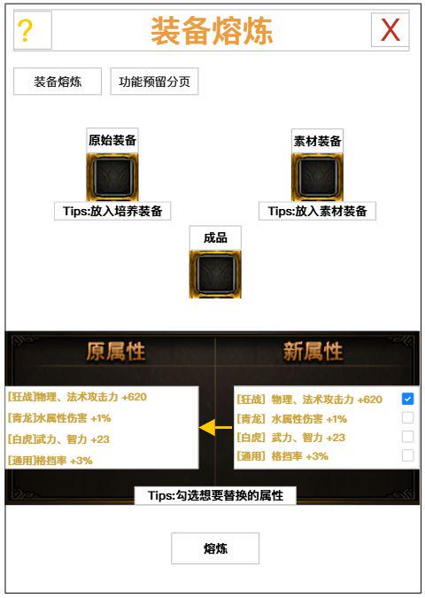
装备熔炼界面 | NPCFunction表 功能ID 111 |  | 装备熔炼说明 |  |  |  | 美术需求
 |  |  | 1.消耗同部位的熔炼装备，为现有熔炼装备做词条替换 |  |  |  | 1.背景图 | 覆盖区域：界面整体背景
 |  |  | 2.熔炼后，作为素材的熔炼装备，对应词条消失（基因数值变为0） |  |  |  | 元素参考见下方参考图
 |  |  | 3.每次熔炼根据多选框选择的词条进行替换
 |  |  | 4.熔炼后素材装备放回背包，原始装备出现在成品栏位
 |  |  | 5.-
 |  |  | 6.如果覆盖的词条超出原始装备的最高值，则不可勾选
 |  |  | 7.熔炼结果在未勾选词条时显示原始装备属性
 |  |  | 8.未勾选词条时，熔炼按钮置灰
 |  |  | 9.不能以低值覆盖高值
 |  |  | 10.拥有强化等级/强化印记的装备不能作为素材装备

 |  |  |  |  |  |  |  | 美术参考图
 |  |  | 原始装备格判定 | 反馈 | 提示文字 | MessageID |  | 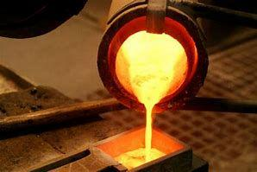 | 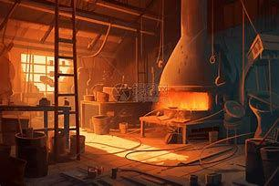
 |  |  | 放入非熔炼装备 | 不可放入 | 请放入熔炼装备 | 5835 |  | 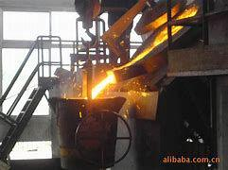

 |  |  | 素材装备格判定 | 反馈 | 提示文字 | MessageID
 |  |  | 放入非熔炼装备 | 不可放入 | 请放入熔炼装备 | 5835
 |  |  | 放入带有强化印记的装备 | 不可放入 | 无法放入被强化过的装备 | 5836
 |  |  | 原始装备格为空 | 不可放入 | 请先放入原始装备 | 5837
 |  |  | 放入的熔炼装备与原始装备不是同部位 | 不可放入 | 请放入同部位的熔炼装备 | 5838

 |  |  | 多选框勾选判定 | 反馈 | 提示文字 | MessageID
 |  |  | 素材的属性值大于原始装备的最高值 | 不可勾选 | 这条属性超出原装备的极限了 | 5839
 |  |  | 素材的属性值小于原始装备的当前值 | 弹字 | 这条属性会降低原装备的能力 | 5840
 |  |  |  |  |  | MessageID
 |  |  | 问号TIPS文本 | 熔炼： 1.可以将一件熔炼装备的词条覆盖至另一件熔炼装备上 2.两件熔炼装备必须为相同部位的熔炼装备 3.如果覆盖装备的词条超过被覆盖装备词条可承受的最高值，则不可勾选覆盖 4.如果覆盖装备的词条低于被覆盖装备当前的词条，则不可勾选覆盖 5.拥有强化等级/强化印记的装备不能作为素材装备，可以在强化继承后再覆盖 6.覆盖后，作为覆盖装备的对应词条将会消失 |  | 5841

熔炼鉴定界面 | 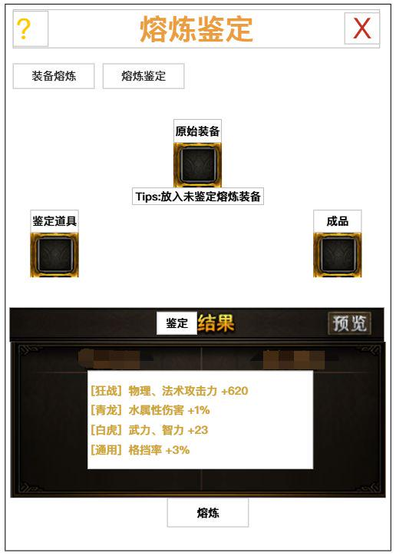 |  | 熔炼解封说明
 |  |  | 1.消耗熔炼锤，为未鉴定熔炼装备做词条生成
 |  |  | 2.鉴定后，作为原始装备附带熔炼词条
 |  |  | 3.每次熔炼消耗的鉴定道具需要在表中配置
 |  |  | 4.点击预览可以查看属性池
 |  |  | 5.特殊的鉴定道具会影响可用职业随机的概率

 | 武器 | 项链 | 戒指 | 手镯 | 头盔 | 衣服 | 腰带 | 裤子 | 鞋子
 | 熔炼属性 | 熔炼属性 | 熔炼属性 | 熔炼属性 | 熔炼属性 | 熔炼属性 | 熔炼属性 | 熔炼属性 | 熔炼属性
1 | 物理、法术攻击 | 物理、法术攻击 | 物理、法术攻击 | 物理、法术攻击 | 物理、法术攻击 | 物理、法术攻击 | 物理、法术攻击 | 物理、法术攻击 | 物理、法术攻击
2 | 致命伤害 | 致命伤害 | 致命伤害 | 对目标伤害 | 水属性伤害 | 火属性伤害 | 对目标伤害 | 光属性伤害 | 暗属性伤害
3 | 攻击加持 | 武力/智力 | 武力/智力 | 武力/智力 | 攻击加持 | 防御加持 | 武力/智力 | 防御加持 | 武力/智力
4 | 破防/破法 | 破防/破法 | 精准/穿透 | 精准/穿透 | 格挡 | 刚毅 | 抵抗 | 韧性 | 稳固

最大值参考
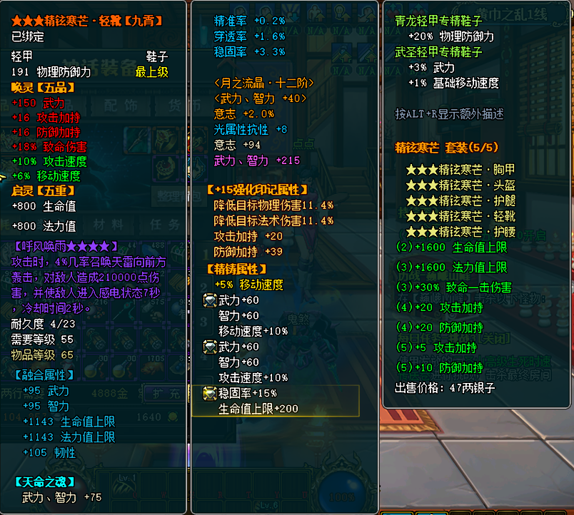
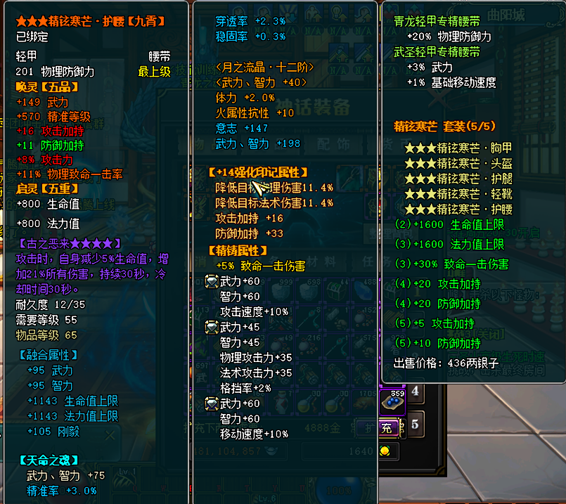
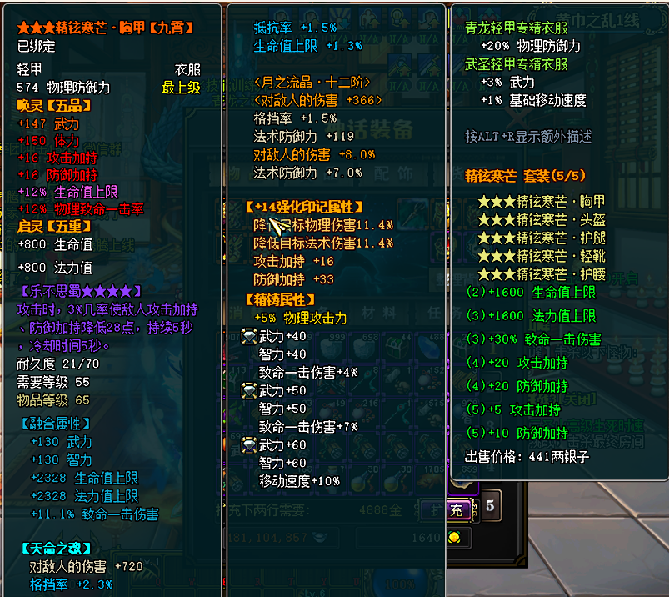
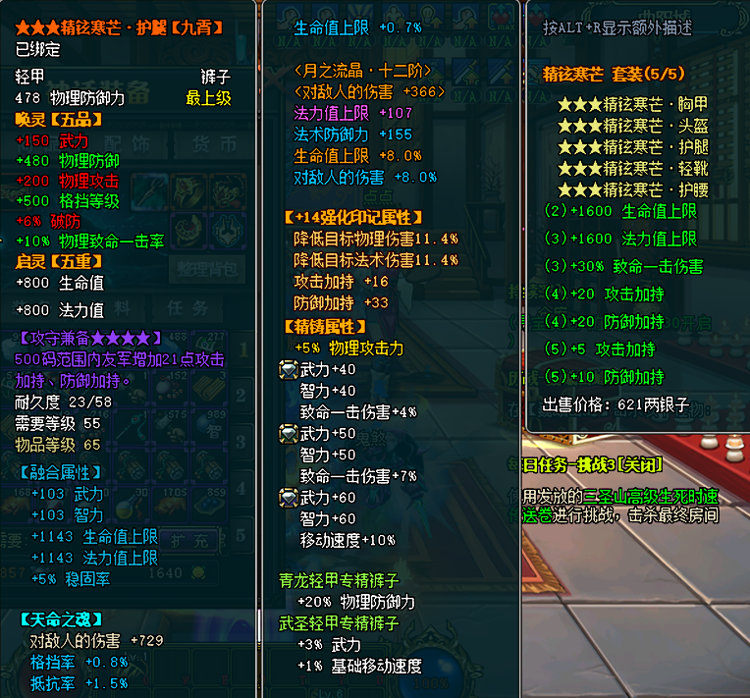
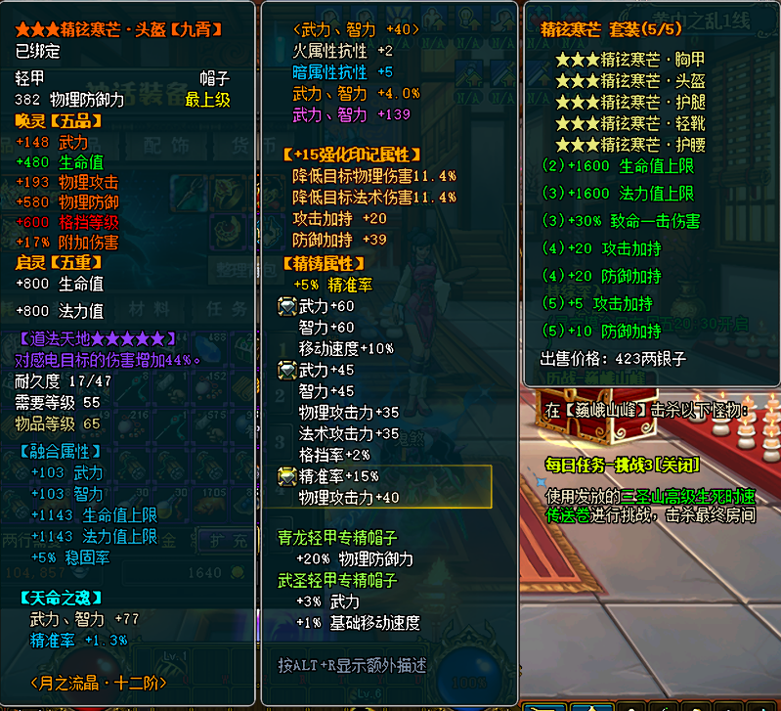
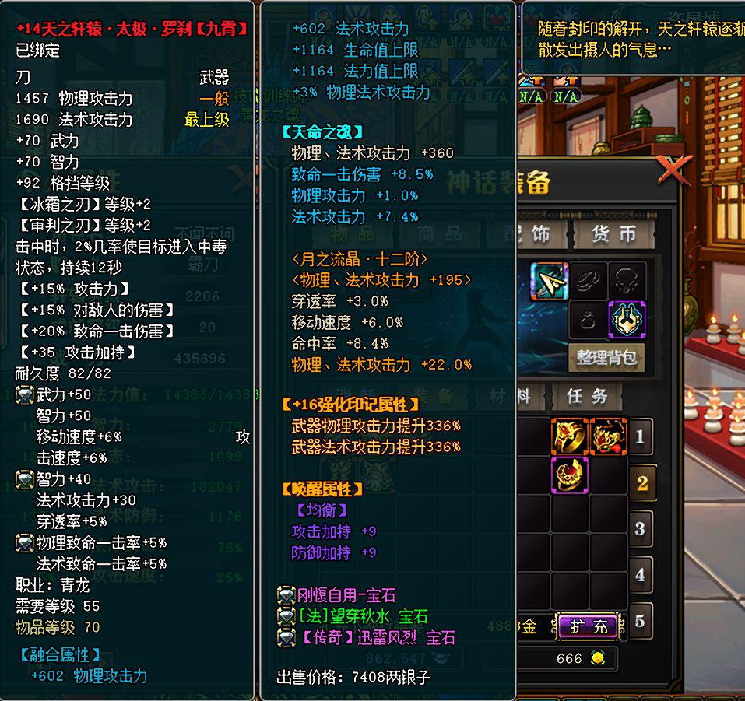
属性 | 头盔 | 衣服 | 腰带 | 裤子 | 鞋子 | 手镯 | 项链 | 戒指 | 武器 | 套装效果 | 总和 | 头盔 | 衣服 | 腰带 | 裤子 | 鞋子 | 手镯 | 项链 | 戒指 | 武器 | 总和 | 乘算结果 | 百分比收益
生命值 | 2743 | 3240 | 2543 | 2096 | 2743 | 1321 | 552 | 571 | 1164 | 1600 | 18573 |  | 1.50% |  | 3.00% |  |  |  |  |  | 4.50% | 19408.785 | 835.785
法力值 | 1943 | 3128 | 1943 | 1943 | 2523 | 571 | 552 | 571 | 1164 | 1600 | 15938 |  |  |  |  |  |  |  |  |  | 0.00% | 15938 | 0
物理防御 | 478 | 717 | 251 | 598 | 239 |  |  |  |  |  | 2283 |  |  |  |  |  |  |  |  |  | 0.00% | 2283 | 0
法术防御 |  |  |  | 520 |  | 1062 | 1062 | 679 |  |  | 3323 |  | 4.00% |  |  |  |  |  |  |  | 4.00% | 3455.92 | 132.92
火属性抗性 |  |  |  |  |  |  |  |  |  |  | 0 |  |  |  |  |  |  |  |  |  | 0.00% | 0 | 0
水属性抗性 |  |  |  |  |  |  |  |  |  |  | 0 |  |  |  |  |  |  |  |  |  | 0.00% | 0 | 0
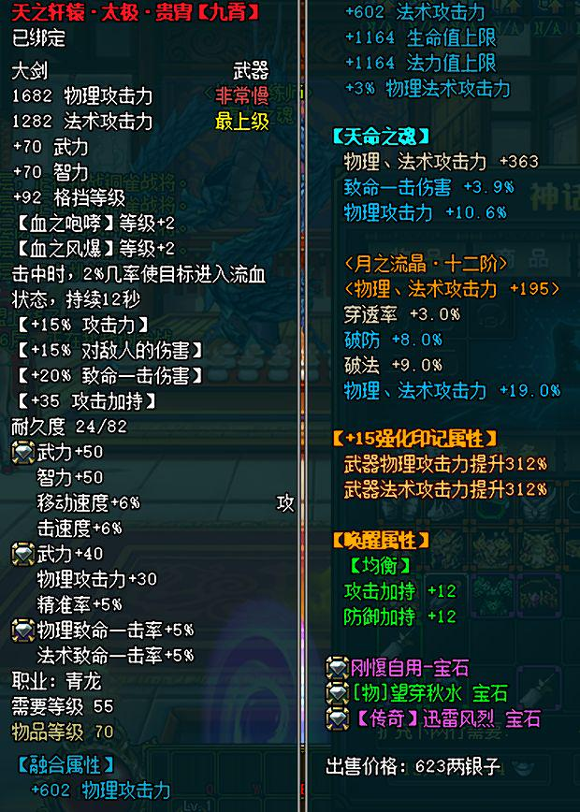
光属性抗性 | 11 |  |  |  |  |  |  |  |  |  | 11 |  |  |  |  |  |  |  |  |  | 0.00% | 11 | 0
暗属性抗性 |  |  |  |  |  |  |  |  |  |  | 0 |  |  |  |  |  |  |  |  |  | 0.00% | 0 | 0
防御加持 | 39 | 50 | 49 | 33 | 55 | 16 | 10 |  | 12 | 30 | 294 |  |  |  |  |  |  |  |  |  | 0.00% | 294 | 0
体力 |  |  | 99 |  | 140 | 175 | 211 | 232 |  |  | 857 |  |  | 2.00% |  | 4.00% |  |  |  |  | 6.00% | 908.42 | 51.42
意志 | 44 |  |  |  | 54 | 175 | 306 | 175 |  |  | 754 | 2.00% |  |  |  | 3.00% |  |  |  |  | 5.00% | 791.7 | 37.7
物理致命 |  | 10% | 12% | 12% |  |  |  |  | 5% |  | 39% |  |  |  |  |  |  |  |  |  | 0.00% | 39% | 0%
法术致命 |  |  |  |  |  |  |  |  | 5% |  | 5% |  |  |  |  |  |  |  |  |  | 0.00% | 5% | 0%
光属性抵抗 |  |  |  |  |  |  | 10.00% |  |  |  | 10.00% |  |  |  |  |  |  |  |  |  | 0.00% | 0.1 | 0
暗属性抵抗 |  |  |  |  |  |  | 10.00% |  |  |  | 10.00% |  |  |  |  |  |  |  |  |  | 0.00% | 0.1 | 0
火属性抵抗 |  |  |  |  |  |  | 10.00% |  |  |  | 10.00% |  |  |  |  |  |  |  |  |  | 0.00% | 0.1 | 0 | 武器强化印记
水属性抵抗 |  |  |  |  |  |  | 10.00% |  |  |  | 10.00% |  |  |  |  |  |  |  |  |  | 0.00% | 0.1 | 0 | 武器攻击力提升
物理攻击 | 251 |  | 75 |  | 35 | 530 | 1110 | 410 | 2872 |  | 5283 |  | 5.00% | 6.00% | 5.00% |  |  | 20.00% | 10.00% | 47.60% | 93.60% | 29267 | 23984 | 312.00% | 241.99% | 52671.934378
法术攻击 | 35 |  | 35 |  | 35 | 480 | 1060 | 360 | 2442 |  | 4447 |  |  | 6.00% |  |  |  | 15.00% | 10.00% | 37.00% | 68.00% | 8169 | 3722 | 312.00% | 183.70%
武力 | 574 | 450 | 623 | 403 | 599 | 451 | 367 | 464 | 160 |  | 4091 |  |  | 5.00% |  |  |  |  |  |  | 5.00% | 4295.55 | 204.55
智力 | 424 | 300 | 485 | 253 | 452 | 451 | 367 | 419 | 120 |  | 3271 |  |  | 5.00% |  |  |  |  |  |  | 5.00% | 3434.55 | 163.55
致命伤害 |  | 18.10% |  | 11.00% |  | 12.10% | 44.60% | 29.10% | 23.90% | 30.00% | 168.80% |  |  |  |  |  |  |  |  |  | 0.00% | 168.80% | 0.00%
光属性伤害 |  |  |  |  |  | 7.00% | 4.00% |  |  |  | 0.11 |  |  |  |  |  |  |  |  |  | 0.00% | 11.00% | 0.00% | 13969.349496
暗属性伤害 |  |  |  |  |  | 6.00% |  |  |  |  | 0.06 |  |  |  |  |  |  |  |  |  | 0.00% | 6.00% | 0.00%
火属性伤害 |  |  |  |  |  |  | 9.00% | 2.00% |  |  | 0.11 |  |  |  |  |  |  |  |  |  | 0.00% | 11.00% | 0.00%
水属性伤害 |  |  |  |  |  | 8.00% |  | 10.00% |  |  | 0.18 |  |  |  |  |  |  |  |  |  | 0.00% | 18.00% | 0.00%
刚毅 |  |  | 105 |  |  | 105 |  |  |  |  | 210 |  |  |  |  |  |  |  |  |  | 0.00% | 210 | 0
韧性 |  |  |  |  | 105 |  |  | 105 |  |  | 210 |  |  |  |  |  |  |  |  |  | 0.00% | 210 | 0
稳固率 | 5.70% |  | 1.00% | 5.00% | 17.10% |  |  |  |  |  | 28.80% |  |  |  |  |  |  |  |  |  | 0.00% | 28.80% | 0.00%
格挡率 | 10.00% | 3.70% | 10.00% | 12.30% | 10.00% |  |  | 4.00% |  |  | 50.00% |  |  |  |  |  |  |  |  |  | 0.00% | 50.00% | 0.00%
抵抗率 |  | 0.40% |  | 2.90% |  |  |  |  |  |  | 3.30% |  |  |  |  |  |  |  |  |  | 0.00% | 3.30% | 0.00%
精准率 | 18.60% |  | 5.30% |  | 2.10% | 17.00% | 15.00% | 8.00% | 5.00% |  | 71.00% |  |  |  |  |  |  |  |  |  | 0.00% | 71.00% | 0.00%
穿透率 | 1.20% |  | 0.70% |  | 2.10% | 9.00% | 7.00% |  | 3.00% |  | 23.00% |  |  |  |  |  |  |  |  |  | 0.00% | 23.00% | 0.00%
破防 | 6.00% |  | 15.00% | 5.00% |  | 7.70% | 2.20% | 0.10% | 8.00% |  | 44.00% |  |  |  |  |  |  |  |  |  | 0.00% | 44.00% | 0.00%
破法 |  |  |  |  |  | 6.50% |  | 2.50% | 0.09 |  | 18.00% |  |  |  |  |  |  |  |  |  | 0.00% | 18.00% | 0.00%
攻击加持 | 20 | 36 | 31 | 16 | 35 | 21 | 10 |  | 47 | 25 | 241 |  |  |  |  |  |  |  |  |  | 0.00% | 241 | 0
对敌人伤害增加 | 18.00% | 6.00% |  |  | 5.00% | 2.60% | 10.60% | 1.30% | 15.00% |  | 58.50% |  |  |  |  |  |  |  |  |  | 0.00% | 58.50% | 0.00%

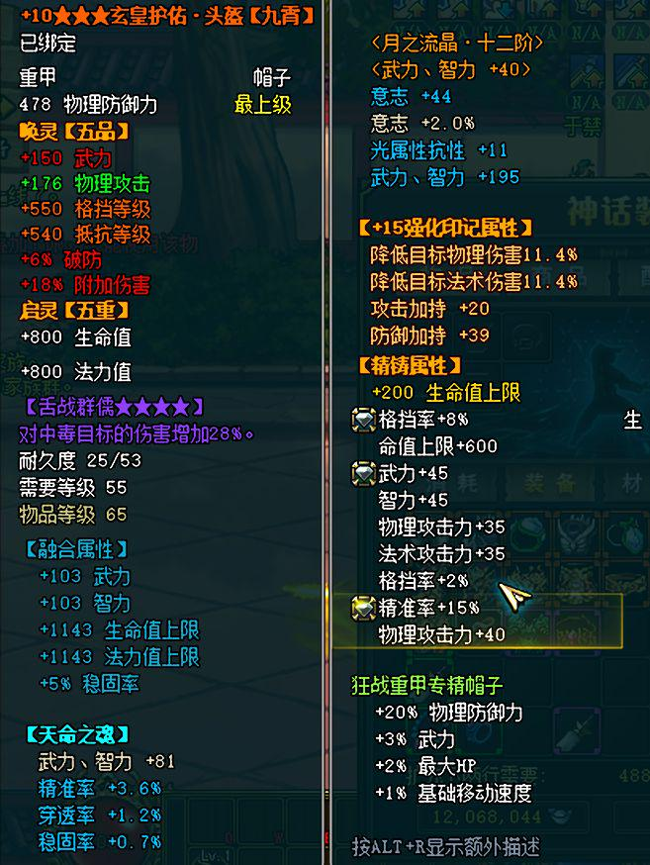
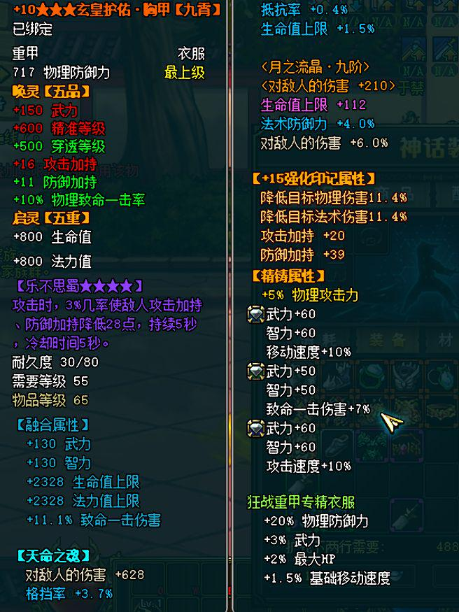
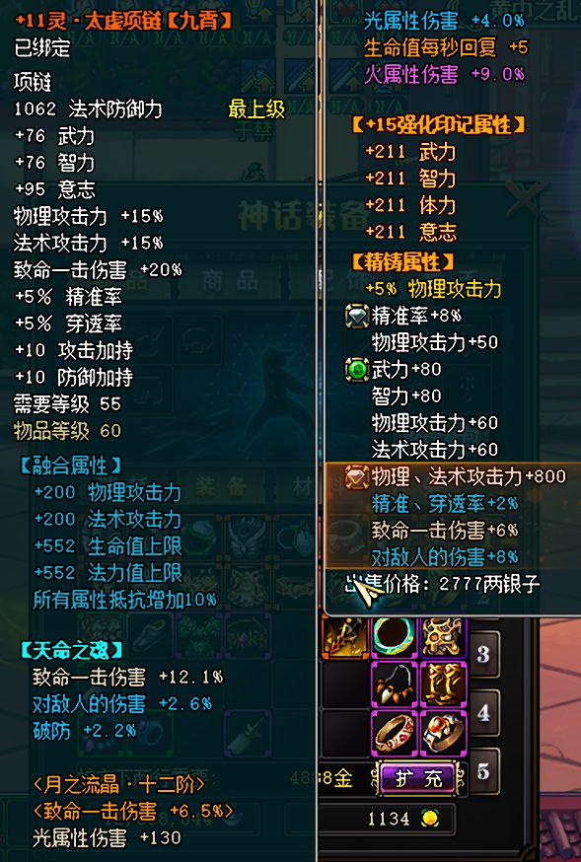
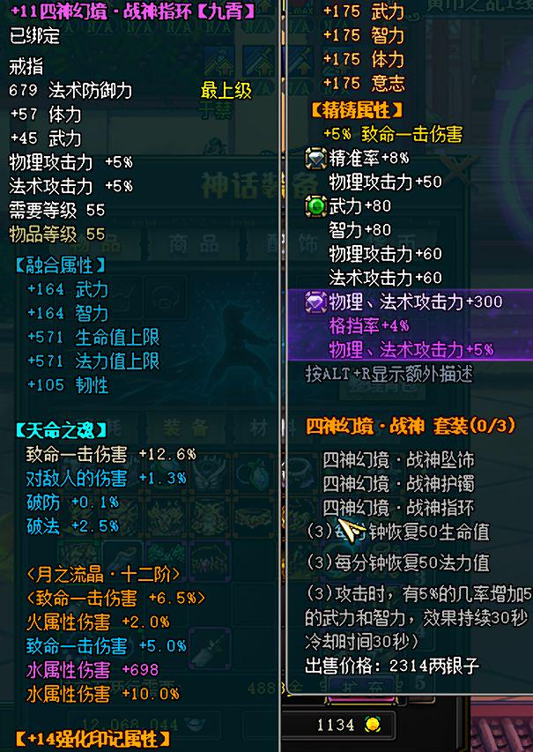
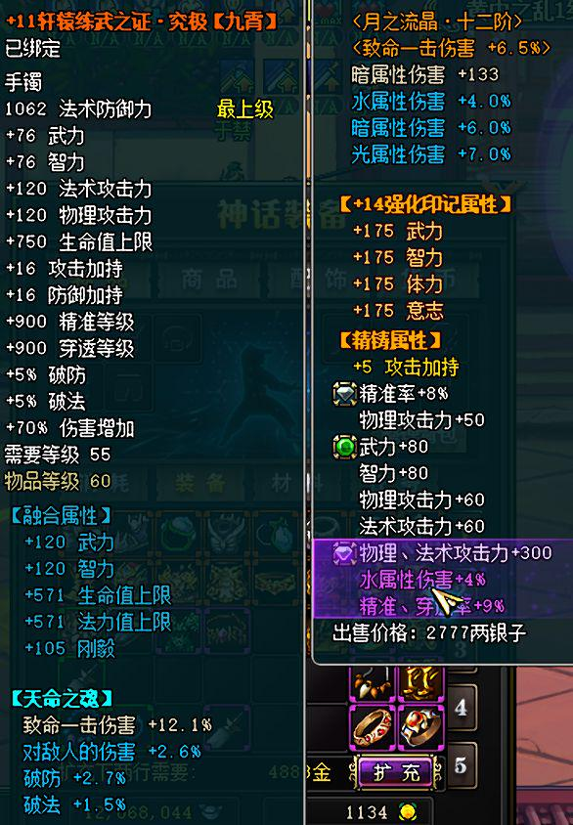

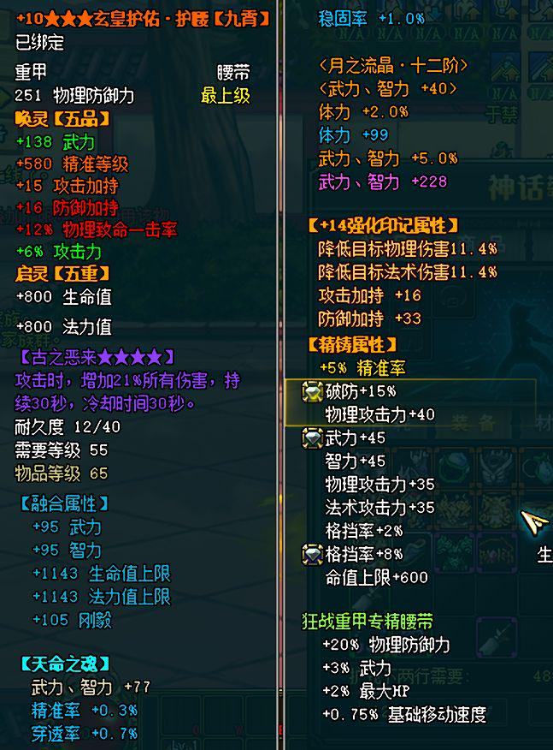
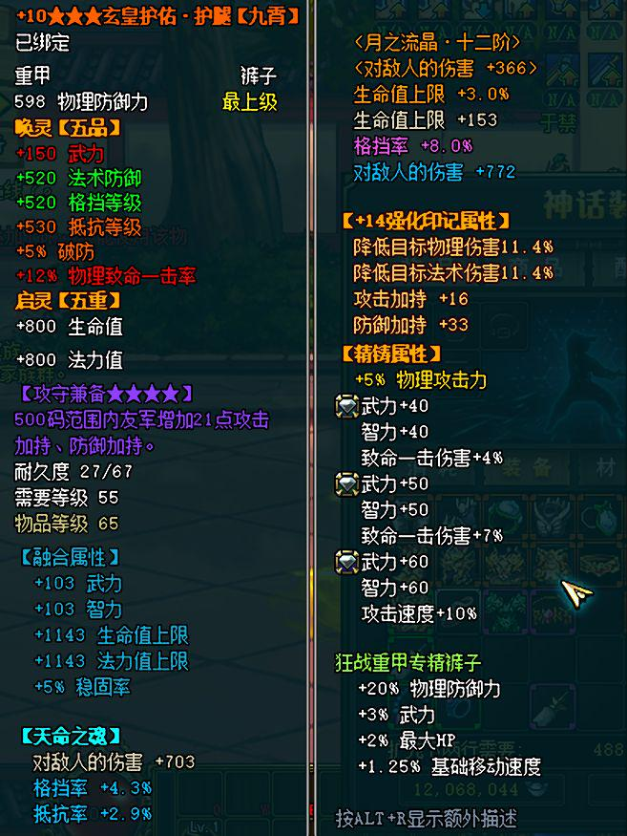
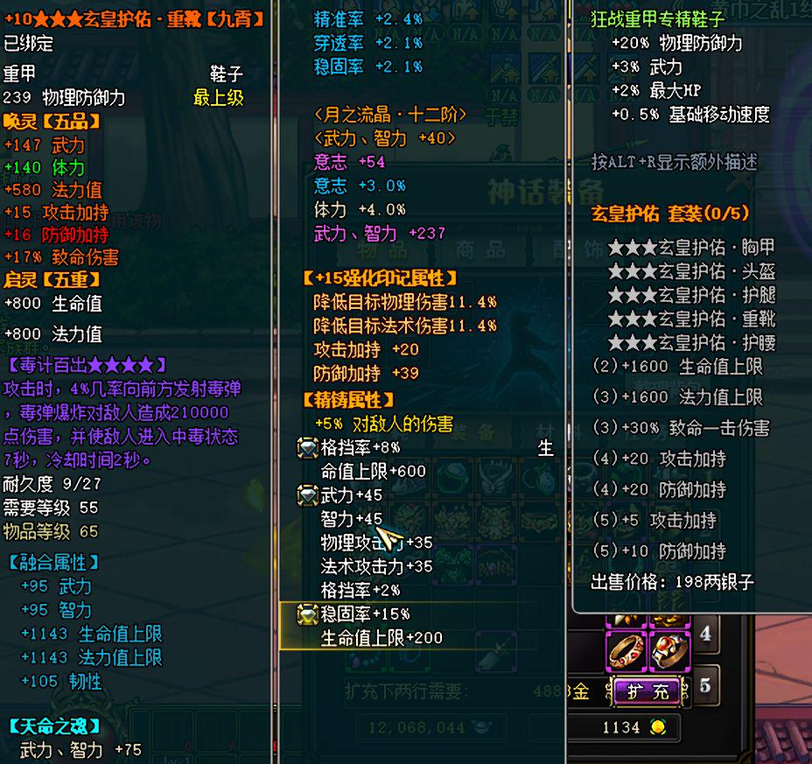

 |  |  |  |  |  |  |  |  |  |  |  |  |  |  |  |  |  |  |  |  |  | 0.10%
 |  |  |  |  |  |  |  |  |  |  |  |  |  |  |  |  |  |  |  |  |  | 10.00%

强化转移功能案子
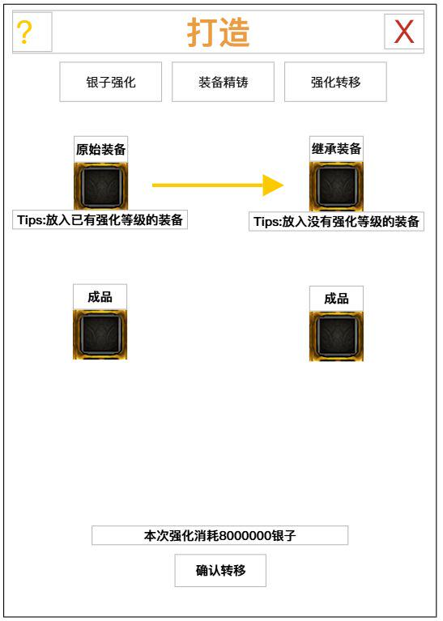
01 | 在[加工商人]张世平的银子强化UI界面增加新的标签页

02 | 原始装备格判定：
 |  | 放入装备需要带有强化等级/强化印记
 |  | 放入装备的装备等级需要>50级
 |  | 如果继承装备格已被放入，放入的装备需要与其装备部位相同
 |  |  | 例如：已经放入的是一件裤子部位防具，则其他部位不能放入

03 | 继承装备格判定：
 |  | 放入装备不能带有强化等级/强化印记
 |  | 放入装备的装备等级需要>50级
 |  | 如果原始装备格已被放入，放入的装备需要与其装备部位相同
 |  | 熔炼装备转移需相同角色的专属装备可使用继承功能，非专属装备不可使用强化继承功能
 |  | 继承后给他原装备删掉 不用弄次数限制了 加提示
04 | 点击确认转移按钮
 |  | 如果玩家货币不够，则弹窗提示玩家**不够
 |  |  | 例如：您的银子数量不够

 |  | 成功转移后，装备转移到对应的下方成品栏位

05 | 转移效果
 |  | 原始装备的强化印记和强化等级和充能概率转移到继承装备上

第二套
1. 破军 - 董卓（魔王董卓套装）：黑暗、防御、吸血 | 

2. 贪狼 - 吕布（无双吕布套装）：高攻、暴击、速度 |  |  | 张梁 | 27 | 曲阳之战 |  |  |  |  | 人公将军·头盔
 |  |  | 张宝 | 36 | 广宗之战
3. 七杀 - 张飞（咆哮张飞套装）：范围攻击、怒吼减防 |  |  | 张角 | 57 | 邺城守卫战

4. 武曲 - 关羽（武圣关羽套装）：暴击、单体高伤 |  |  | 华雄 | 90 | 汜水关 | 专属熔炼
 |  |  | 吕布 | 114 | 虎牢关
5. 天机 - 诸葛亮（卧龙诸葛亮套装）：法术、控制、辅助 |  |  | 董卓 | 159 | 火烧洛阳
 |  |  | 项羽 | 144 | 洛阳帝陵 | 霸王 | 霸王项羽·头盔 |  | 西楚霸王套装
6. 廉贞 - 赵云（龙胆赵云套装）：敏捷、闪避、连击 |  |  | 李儒 | 139 | 突袭长安
 |  |  | 董卓 | 255 | 董卓歼灭战 | 贪狼 | 祸世董卓·头盔 |  | 乱世魔王套装
7. 天府 - 曹操（枭雄曹操套装）：领导、群体增益 |  |  | 李傕、郭汜 | 70 | 长安守卫战
 |  |  | 高顺 | 128 | 濮阳之战
8. 太阴 - 司马懿（冢虎司马懿套装）：持续伤害、毒 |  |  | 典韦 | 124 | 宛城之战 | 破军 | 恶来典韦·头盔 |  | 古之恶来套装
 |  |  | 貂婵 | 151 | 下邳之战
9. 太阳 - 孙策（小霸王孙策套装）：冲锋、高攻速 |  |  | 袁术 | 174 | 寿春之战
 |  |  | 颜良 | 166 | 白马之战
10. 天相 - 周瑜（赤壁周瑜套装）：火攻、范围伤害 |  |  | 文丑 | 237 | 延津之战 |  |  |  |  |  | 魔羽
 |  |  | 淳于琼 | 200 | 夜袭乌巢
11. 天梁 - 黄忠（神射黄忠套装）：远程、暴击 |  |  | 袁绍 | 219 | 官渡之战 |  |  |  |  |  | 术士
 |  |  | 郭嘉 | 480 | 冀州决战 |  |  |  |  |  | 霸刀
12. 巨门 - 典韦（恶来典韦套装）：防御、反伤 |  |  | 夏侯惇 | 157 | 火烧博望坡 |  |  |  |  |  | 狂战
 |  |  | 许诸 | 161 | 火烧新野 | 七杀 | 虎痴许褚·头盔 |  | 震世虎侯套装 |  | 魔刃
13. 文曲 - 郭嘉（鬼才郭嘉套装）：法术、减CD |  |  | 曹仁 | 247 | 白河之战
 |  |  | 张郃 | 159 | 血战长板坡
14. 禄存 - 孙权（江东孙权套装）：资源增益、经济 |  |  | 夏侯杰、夏侯德、夏侯尚 | 226 | 当阳桥之战 |  |  |  |  |  | 斗魂
 |  |  | 蔡瑁、张允 | 287 | 三江口之战
15. 擎羊 - 马超（西凉马超套装）：骑兵、冲锋 |  |  | 张辽 | 212 | 草船借箭
 |  |  | 徐晃 | 183 | 借东风 |  |  |  |  |  | 天翔
16. 陀罗 - 贾诩（毒士贾诩套装）：混乱、控场 |  |  | 曹操 | 0 | 火烧赤壁
 |  |  | 关羽 | 0 | 华容道 | 武圣 |  |  |  |  | 影杀
 |  |  |  |  |  |  |  |  |  |  | 技师

 |  |  |  |  |  |  |  |  |  |  | 诸葛亮

 |  |  |  |  |  |  |  |  |  |  |  | 黄巾套
 |  |  |  | 1 | 贪狼 | 祸世董卓·头盔 |  | 乱世魔王套装 |  |  |  | 500 | 1500 | 1000
 |  |  |  | 2 | 只有贪狼属性 |  |  |  |  |  |  | 500 | 1000 | 100000
 |  |  |  | 3 | 熔炼 基础 和套装 属性上限 比黄巾套提升20% |  |  |  |  |  |  | 500 | 1000 | 100000
 |  |  |  | 4 | 第二章 董卓歼灭战 炼狱模式产出 |  |  |  |  |  |  | 500 | 1000 | 100000
 |  |  |  | 5 | 第二章炼狱模式 设计10w战力才能进入 |  |  |  |  |  |  | 500 | 1000 | 100000
 |  |  |  |  |  |  |  |  |  |  |  | 500 | 1000 | 100000
 |  |  |  |  |  |  |  |  |  |  |  | 500 | 1500 | 200
 |  |  |  |  |  |  |  |  |  |  |  | 500 | 1500 | 200
 |  |  |  |  |  |  |  |  |  |  |  | 500 | 1500 | 200

 | 1100551321 |  |  |  |  |  |  |  |  |  |  | 1.2
 |  |  |  |  |  |  |  |  |  |  |  | 职业专属套
 |  |  |  |  |  |  |  |  |  |  |  | 0 | 0 | 0
 |  |  |  |  |  |  |  |  |  |  |  | 0 | 0 | 0
 |  |  |  |  |  |  |  |  |  |  |  | 0 | 0 | 0
 |  |  |  |  |  |  |  |  |  |  |  | 0 | 0 | 0
 |  |  |  |  |  |  |  |  |  |  |  | 0 | 0 | 0
 |  |  |  |  |  |  |  |  |  |  |  | 0 | 0 | 0
 |  |  |  |  |  |  |  |  |  |  |  | 0 | 0 | 0
 |  |  |  |  |  |  |  |  |  |  |  | 0 | 0 | 0
 |  |  |  |  |  |  |  |  |  |  |  | 0 | 0 | 0

 |  | 1
 |  | 2
 |  | 3

